상품제안서
본니 치약 칫솔세트 114-1호 | 상품코드: F30518

 |  |  |  |  |  |  | 02-412-0044 | www.easy1.co.kr
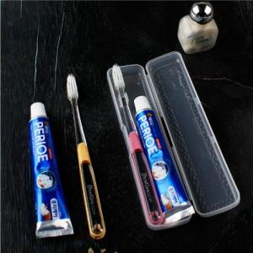

【상세/제작정보】 | 택배:5,000원 (1박스:125개)

【인쇄/포장옵션】 | 레이저, 풀칼라 / 포장지포장

【공급단가】 | 수량 | 300~ | 500~ | 1,000~ | 3,000~ | 5,000~
*VAT별도 | 단가 | 1,710원 | 1,680원 | 1,640원 | 1,600원 | 1,570원

【상품 URL】 | https://dev.easy1.co.kr:443/src/goods_detail.php?gdno=30518

